상품제안서
커스텀 타이틀리스트 PRO V1 (3구/6구/12구) | 상품코드: S39547

 |  |  |  |  |  |  | 02-713-8555 | www.synergygift.co.kr
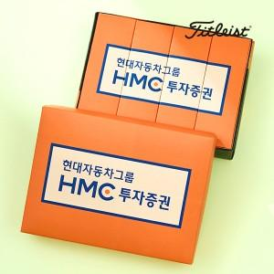

【상세/제작정보】 | <p><span style="font-size: 12pt;">* 볼 + 패키지 컬러인쇄 포함 단가입니다.</span></p><p><span style="font-size: 12pt;">* 케이스 제작 안내 *</span></p><p><span style="font-size: 12pt;">3구 - 맞춤제작 컬러케이스</span></p><p><span style="font-size: 12pt;">6구 - 맞춤제작 컬러케이스 ( 내부 3구 케이스 x 2 + 외부 상판 ) * 외부 하판 기성품 케이스 ( 인쇄 X )</span></p><p><span style="font-size: 12pt;">12구 - 맞춤제작 컬러케이스 ( 내부 3구 케이스 x 4 + 외부 상판 ) * 외부 하판 기성품 케이스 ( 인쇄 X )​</span></p><p><span style="font-size: 12pt;"></span><span style="font-size: 16px;">옐로우볼 품절</span><span style="font-size: 12pt;">​</span></p><p>&nbsp;</p>

【인쇄/포장옵션】 | 볼+케이스 컬러인쇄 / 컬러인쇄종이케이스

【공급단가】 | 수량 | 50~ | 100~ | 500~ | 1,000~ | 3,000~
*VAT별도 | 3구 | 23,120원 | 22,570원 | 21,640원 | 21,090원 | 20,530원
 | 6구 | 48,120원 | 46,970원 | 45,040원 | 43,890원 | 42,730원
 | 12구 | 92,620원 | 90,400원 | 86,690원 | 84,470원 | 82,250원

【상품 URL】 | https://www.synergygift.co.kr:443/src/goods_detail.php?gdno=39547

